Урок 4
Урок 4. Тест дизайн: классы эквивалентности, граничные значения, таблицы решений

Задание 1. Необходимо открыть страницу http://ufo.telran-edu.de:8888/contact.html , прочитать требование к полю Quantity и выделить классы эквивалентности. Выделенные классы эквивалентности выпишите ниже.

1) до 1 2) от 1 до20 3) больше 20

Задание 2. Необходимо открыть страницу http://ufo.telran-edu.de:8888/contact.html , прочитать требование к полю Full Name и выделить классы эквивалентности. Выделенные классы эквивалентности выпишите ниже.

1) до 3 2) от 3 до 25 3) более 25

Задание 3. Необходимо открыть страницу http://ufo.telran-edu.de:8888/contact.html , прочитать требование к полю Address и выделить граничные значения. Выделенные граничные значения выпишите ниже.

0 , 100

Задание 4. Кинотеатр KinoHost в преддверии праздников реализовал акцию по продаже билетов. Реализация следующая. Клиент оформляет заказ на покупку билета и в системе запускается таймер, до истечения которого нужно оплатить билет. Если клиент оплачивает покупку, то ему печатается билет, который он может предъявить на входе. Контроллер этот билет принимает и клиент проходит в кинотеатр. Если же клиент передумает до окончания истечения таймера или же не оплатит после истечения таймера, то бронь отменяется. Если же клиент передумает после оплаты, то ему будет оформлен возврат денежных средств. Задание: необходимо построить диаграмму переходов и состояний.

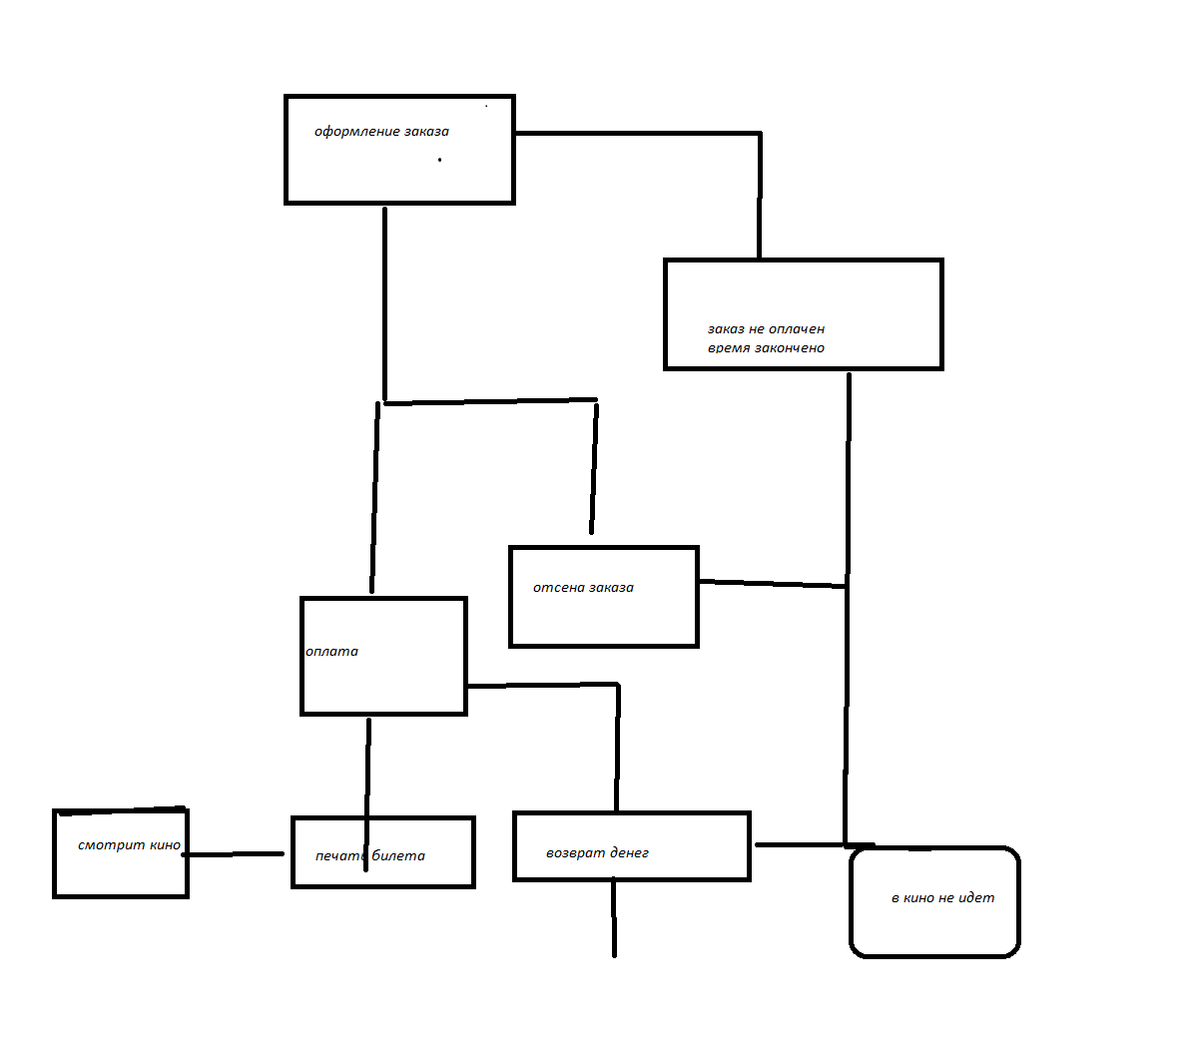
1)

